PO_MANTENIMIENTO
 | PARTE OPERATIVO DE MANTENIMIENTO DE SITE - ANNUAL |  |  |  |  |  |  |  | 
ZONA | SUPE | NOMBRE SITE: | VIRGEN DE LAS MERCEDES |  | CODIGO SITE: | LI3922 |  | FECHA : | 2026-06-13 14:49:05

CRQ | CRQ000000081410 | COORDENADAS | -10.760642,-77.641425 |  | TÉCNICO RESPONSABLE | Anderson Mejia
I .- INFRAESTRUCTURA

Site: | Modelo: | greenfield |  | 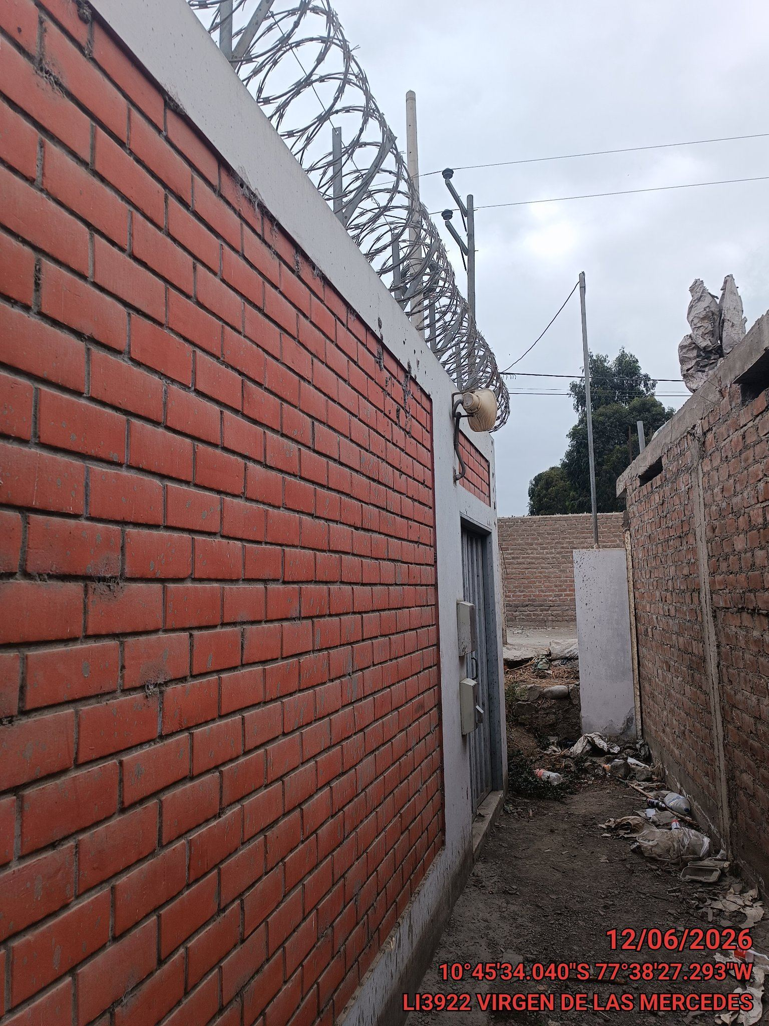 |  |  | 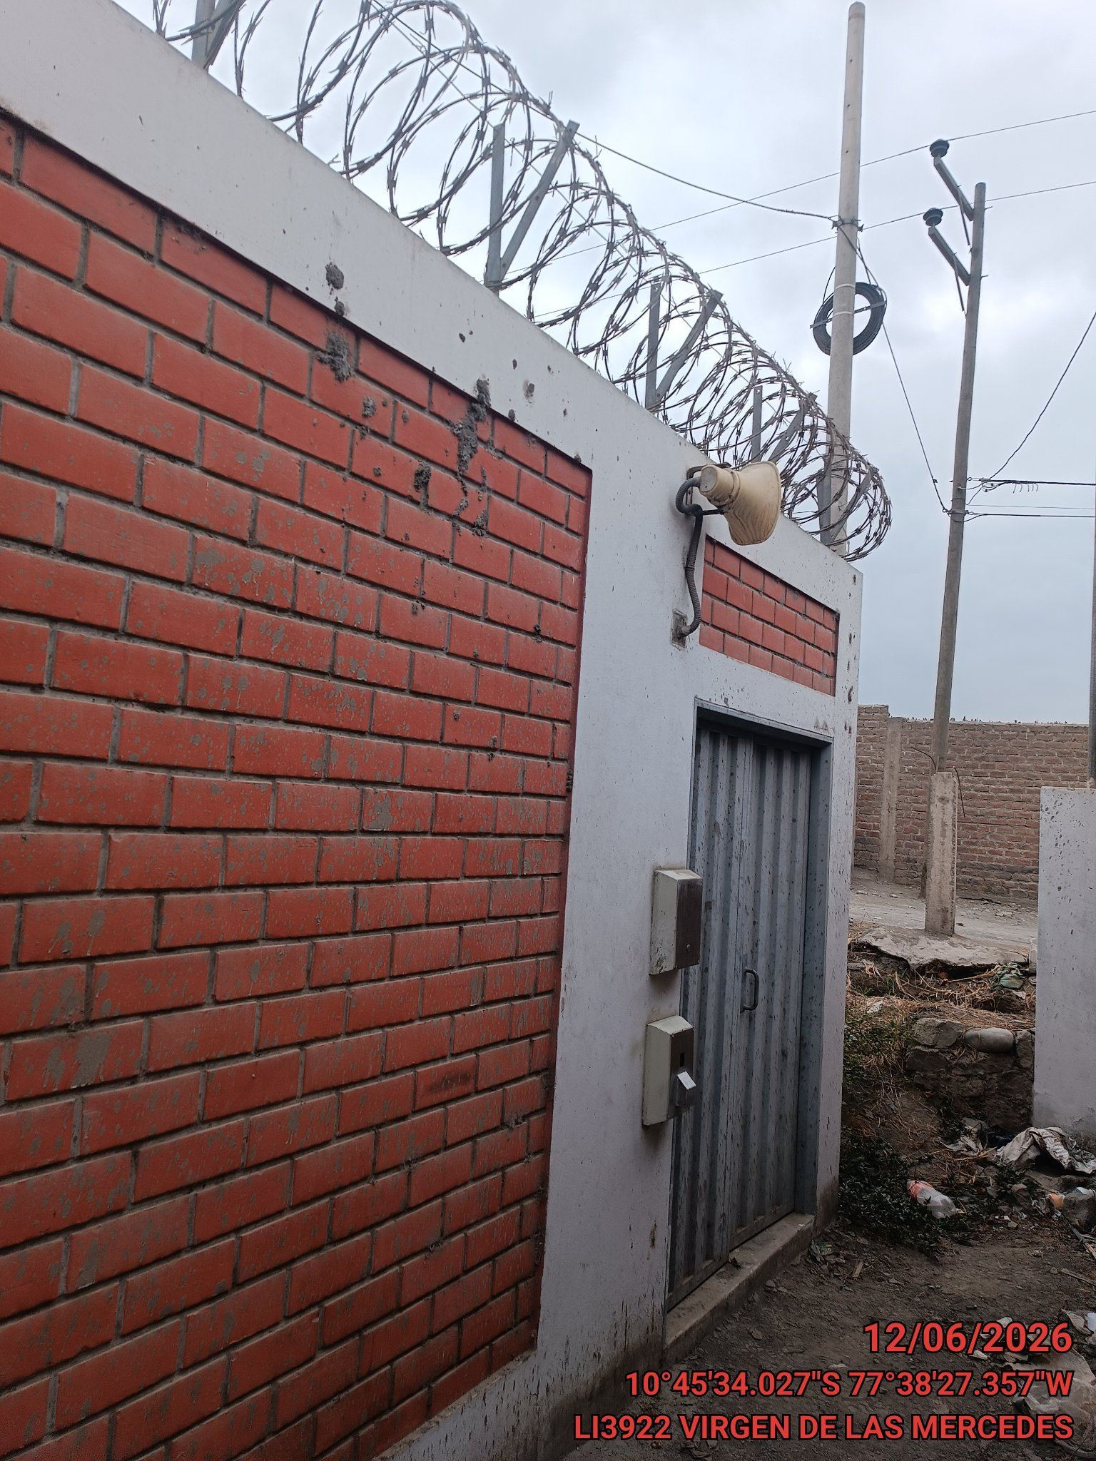
 | Tipo: | indoor

Torre: | Tipo: | autosoportada Triangular
 | Estado: | OK
 | Altura (m): | 25
 | Verticalidad: | OK
 | Pintura: | OK
 | Escalera: | OK
 | Línea de vida: | OK
 | Cable Vientos: | N/A
 | Grapas: | N/A
 | Templadores: | N/A
 | Base Templadores: | N/A
 | Base de Torre: | OK

Paredes: | OK
Concertina: | OK
Puerta: | OK
Chapa: | OK |  |  | VISTA PANORAMICA DEL SITE |  |  | VISTA PARED PARIMETRICA

II .- SUMINISTRO DE ENERGIA AC:

 |  |  |  | 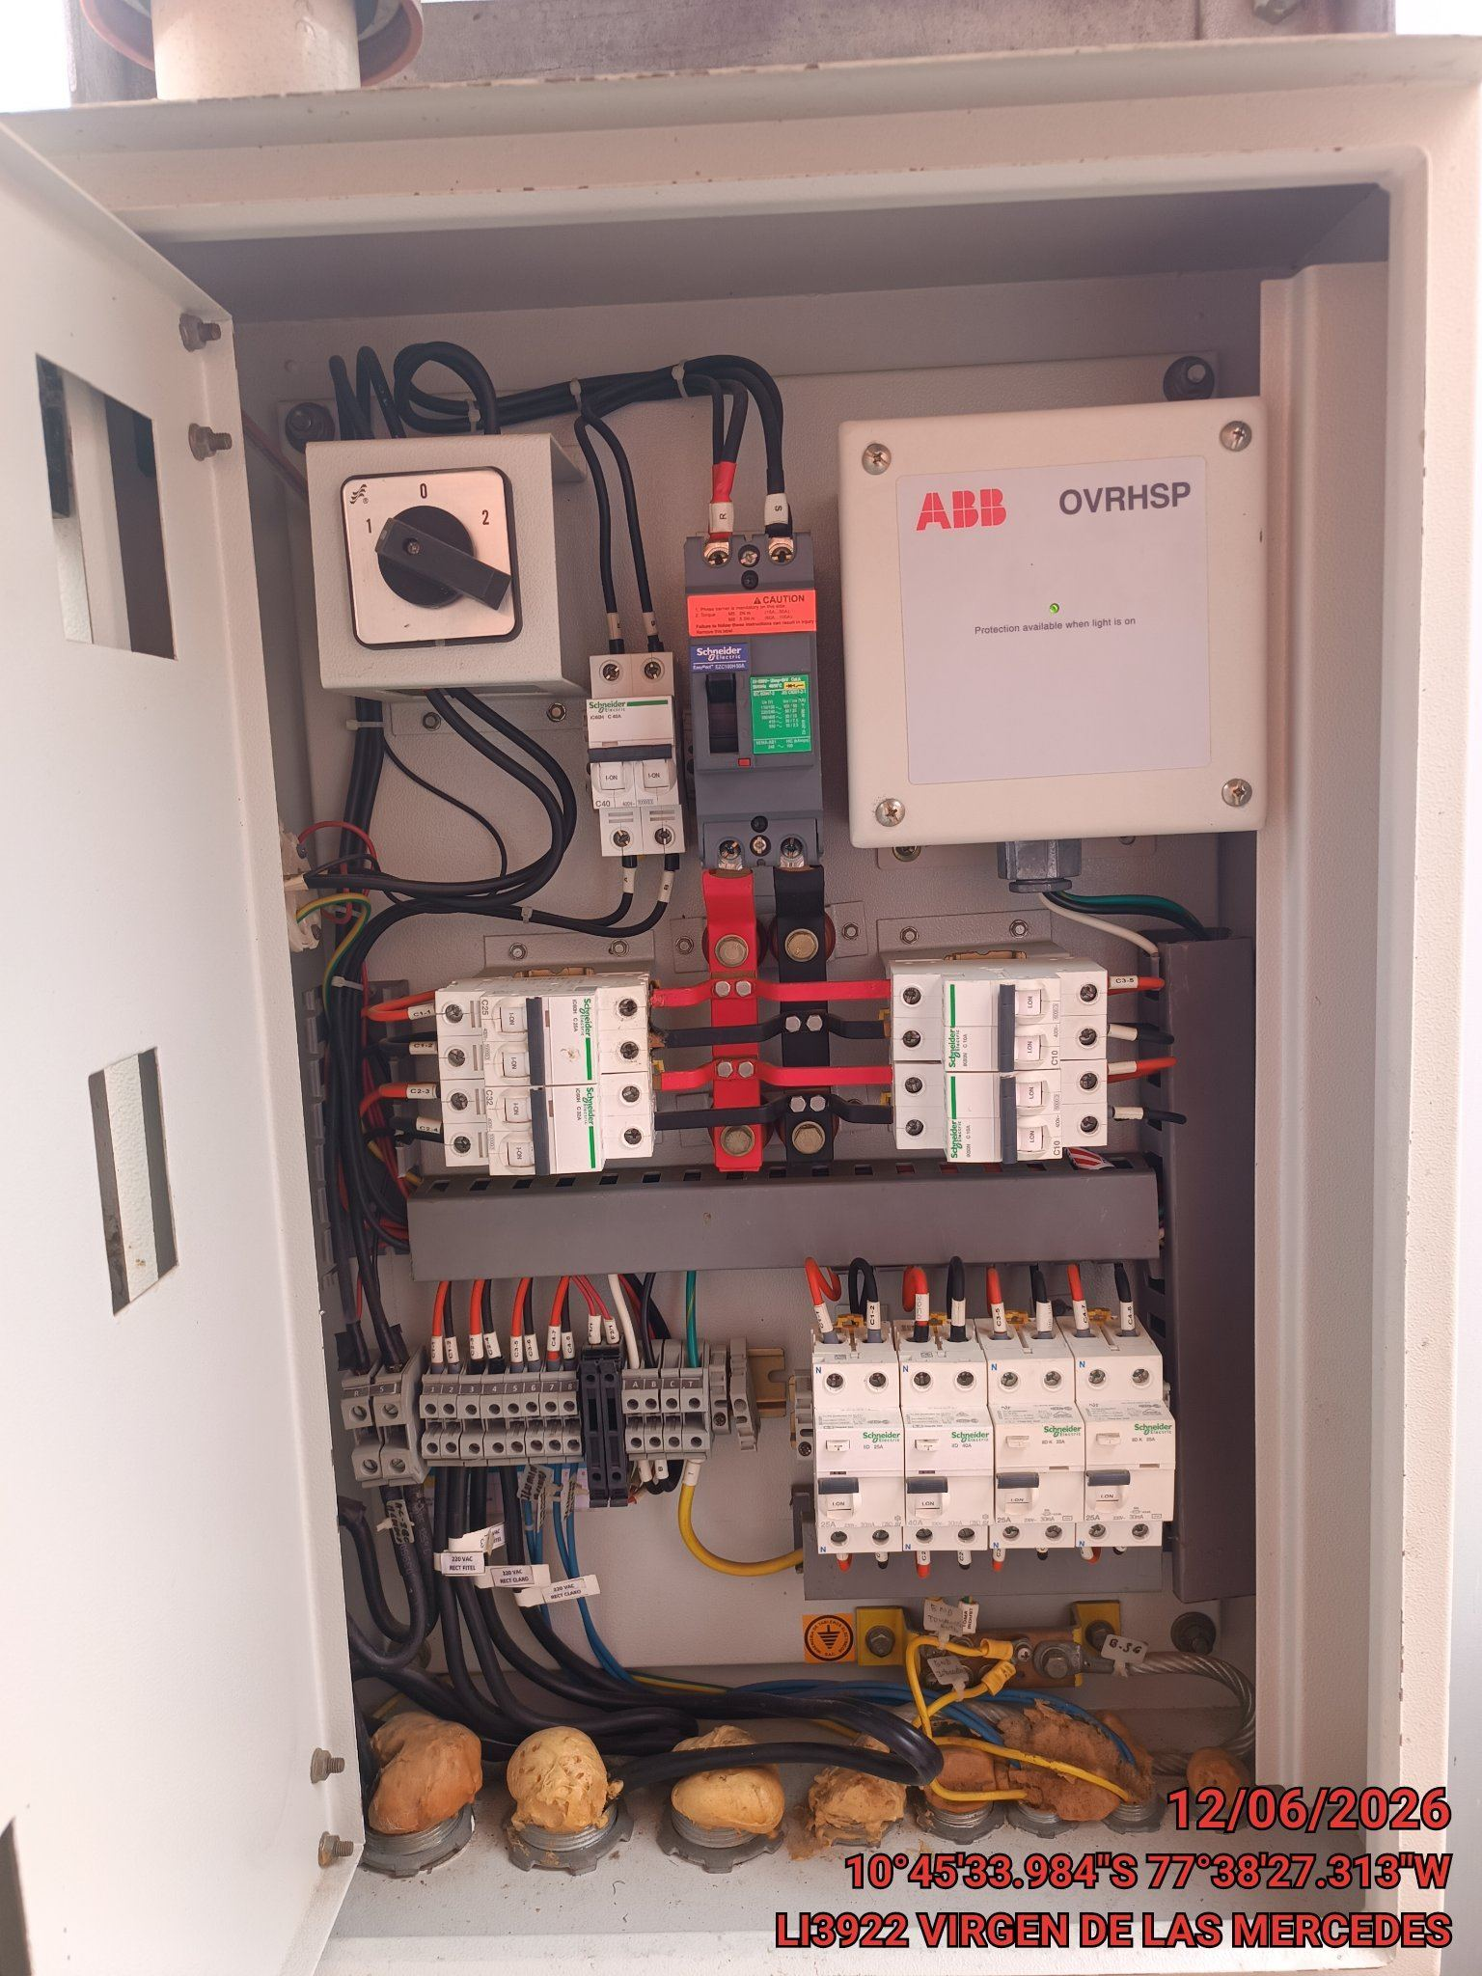
Tipo de Instalacion: | Súbterranea

Nivel de Tensión: | LBT

Sistema de Conexión: | Monofásica

N° Suministro: | 0

PDP: | Estado: | OK
 | Voltaje 1(VAC): | 220
 | ITM(A): | 50
 | TVSS | OK
 | Corriente 1(AAC): | 14.8

 |  |  |  | PDP

III .- SUMINISTRO DE ENERGIA DC:

 |  |  |  | 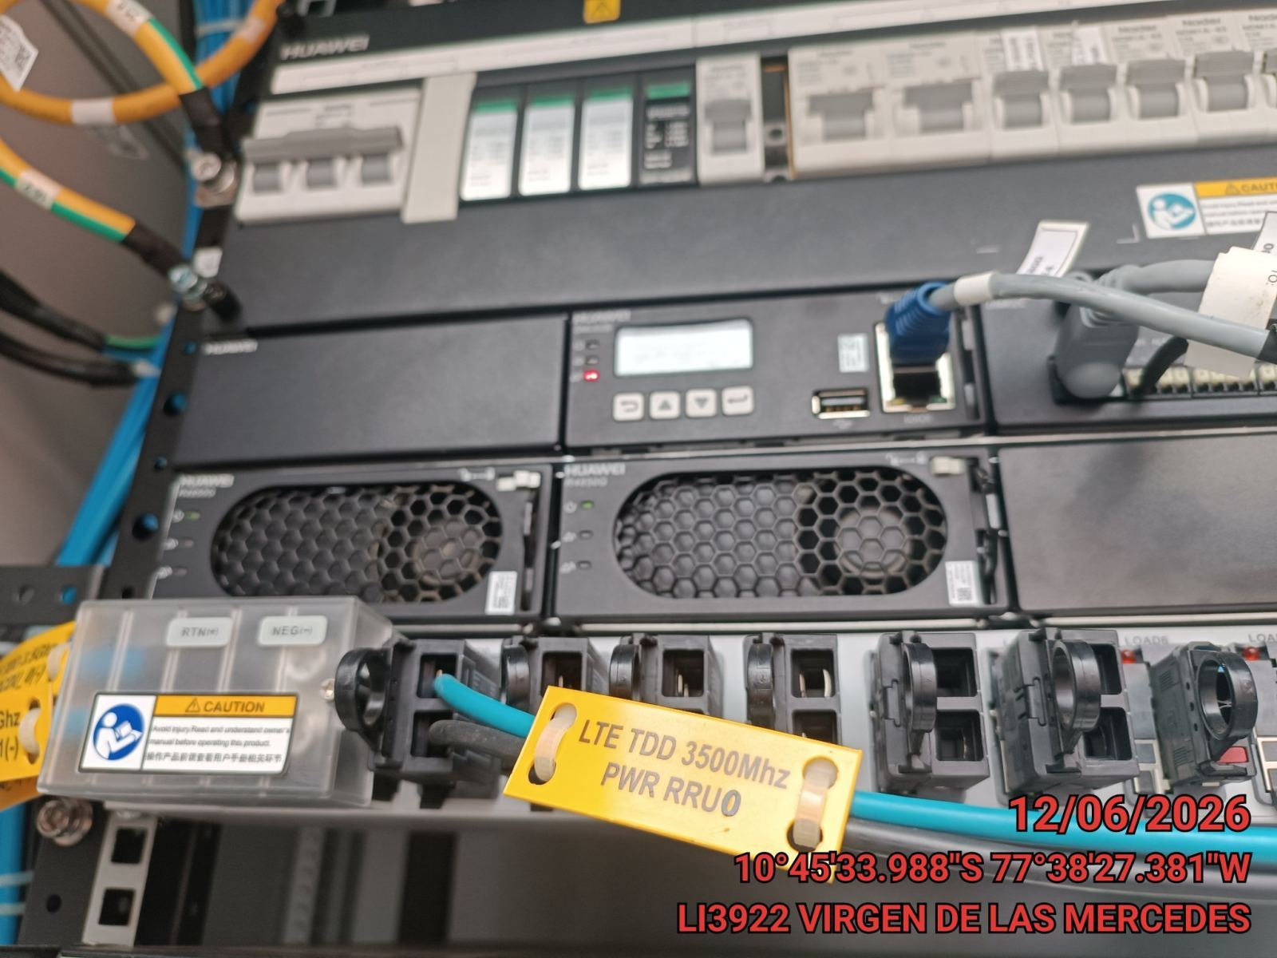 |  |  | 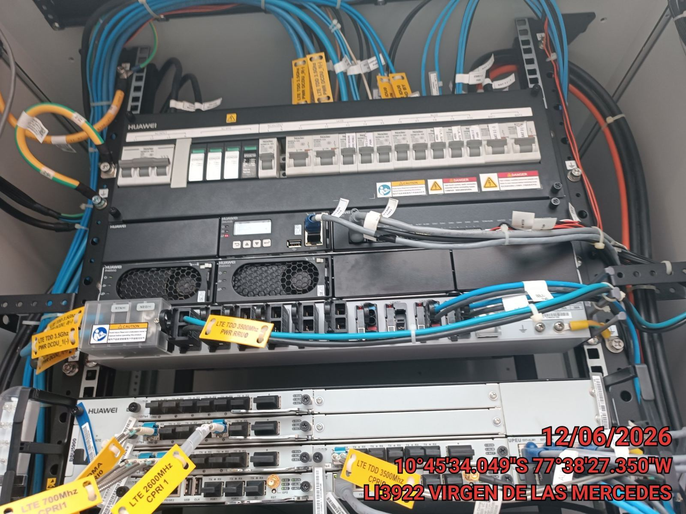
Gabinete Rectificador: | Estado: | OK
 | Marca: | Huawei
 | Ventiladores: | OK
 | A/A: | OK
 | Filtros: | OK

Power Core: | Marca: | Huawei
 | Modelo: | mts9000a
 | Controlador:
 |  | Modelo: | SMU02B
 |  | Voltaje (VDC): | 51
 |  | Carga (ADC): | 17.1
 |  | LVBD/BLVD(VDC): | 43.3
 |  | LVLD/LLVD(VDC): | 47

 | Módulos: | Estado: | OK
 |  | Modelo1: | r4850g
 |  | Cantidad1: | 2
 |  |  |  | Rectificador 1 |  |  | Power Core 1
Bancada Total 1: | Estado: | OK
 | Cantidad: | 2
 | Voltaje (V): | 51
 | Marca1: | Huawei
 | Modelo1: | esm48150a
 | Capacidad1(Ah): | 150
 | Autonomia (Hr): | 19

IV .- GABINETE DE TRANSMISION:

 |  |  |  | 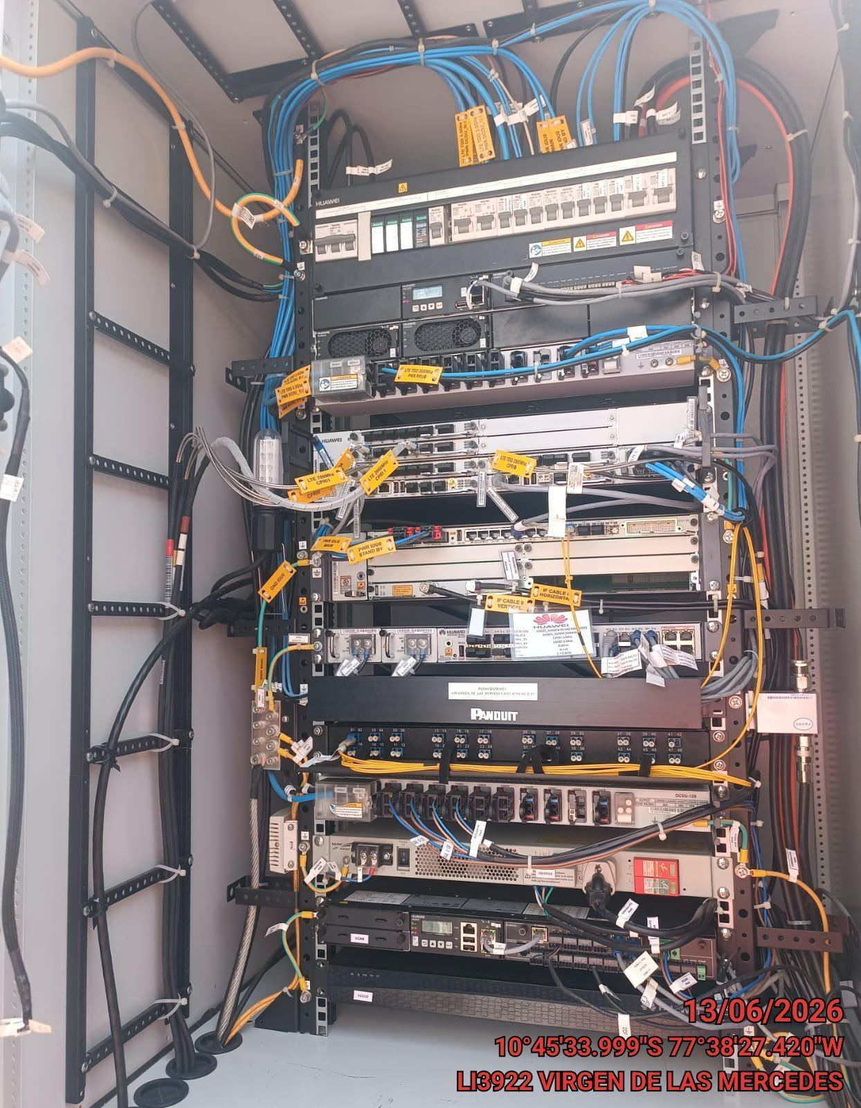 |  |  | 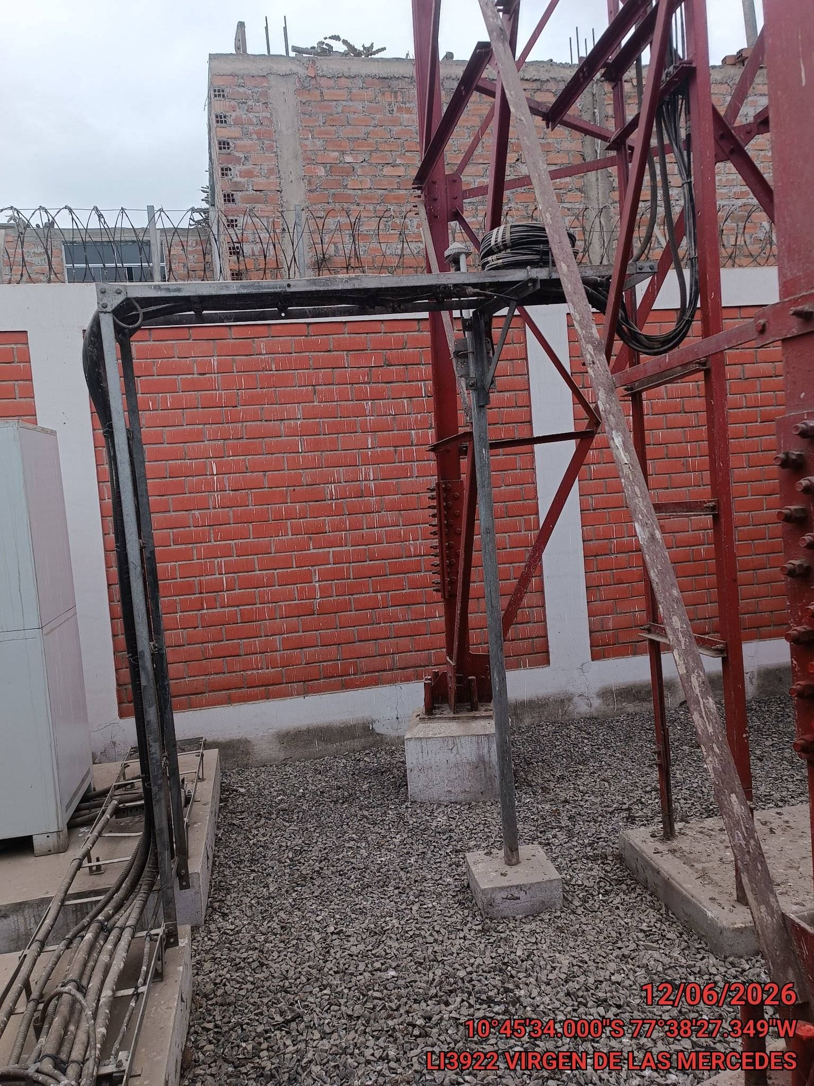
Gabinete Tx1: | Estado: | OK
 | Ventiladores: | OK
 | A/A: | OK
 | Filtros: | OK
 | Radios (#): | 1
 | Routers (#): | 0
 | Modem (#): | 0
 | BBU (#): | 1
 | Switch (#): | 0
 | Media Converter (#): | 0

 |  |  |  | Gabinete Tx 1 Abierto |  |  | Pasamuro Gabinete Tx 1

V .- BTS:

 |  |  |  | 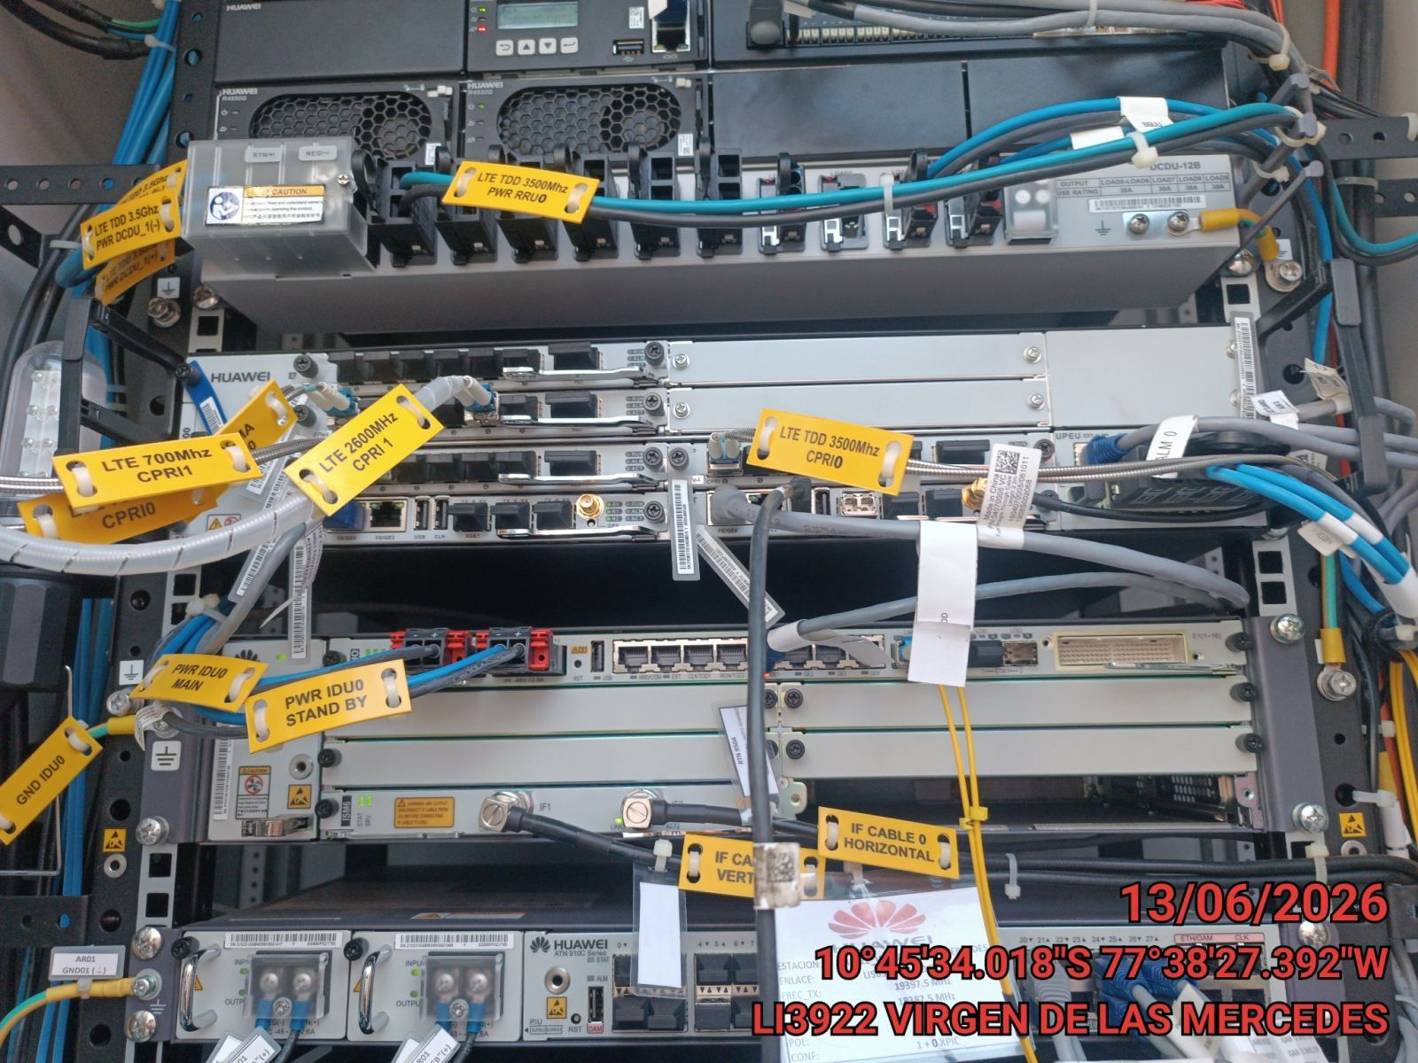 |  |  | 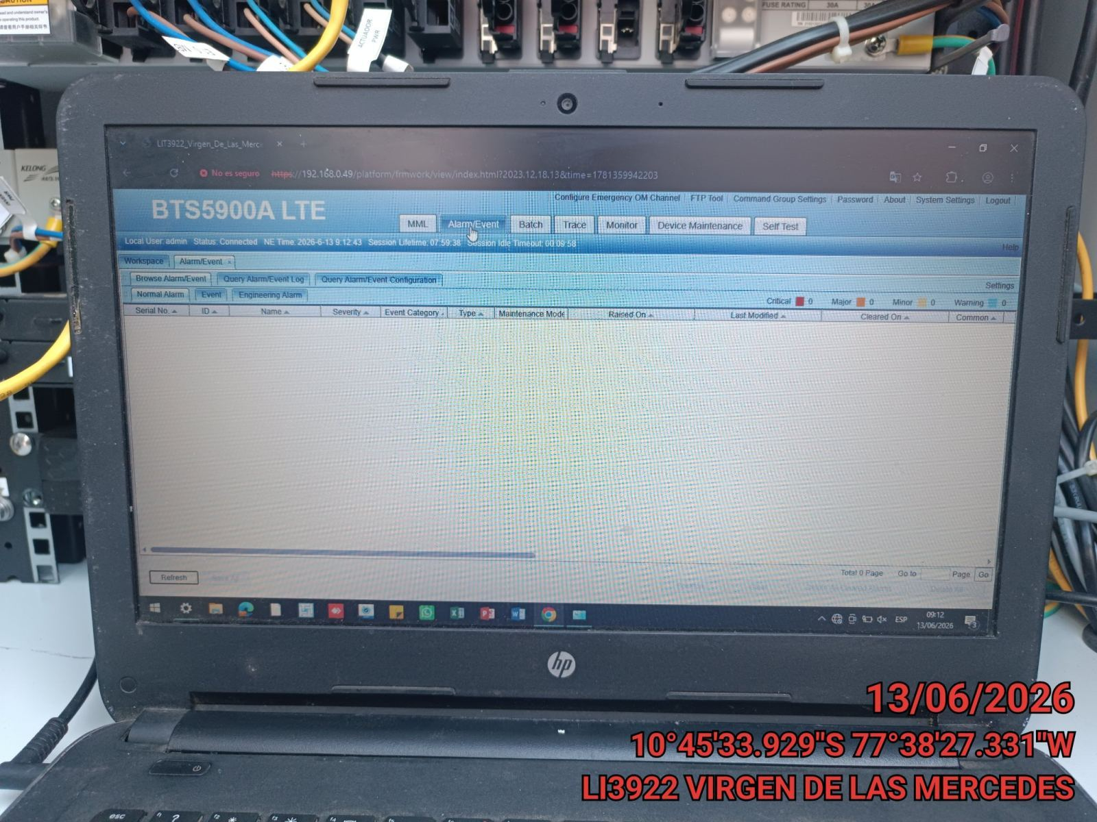
BBU: | Tipo: | tdd
 | Estado: | OK
 | FAN: | OK
 | Cable FO: | Estado: | OK
 |  | Banda 1 (MHz): | 3500
 |  | Cantidad: | 1

 |  | VSWR: | OK
 |  | Alarmas Externas: | OK
 |  | Alarmas Internas: | OK

 |  |  |  | Panoramica de BBU1 |  |  | Alarmas Internas BBU1

 |  |  |  | 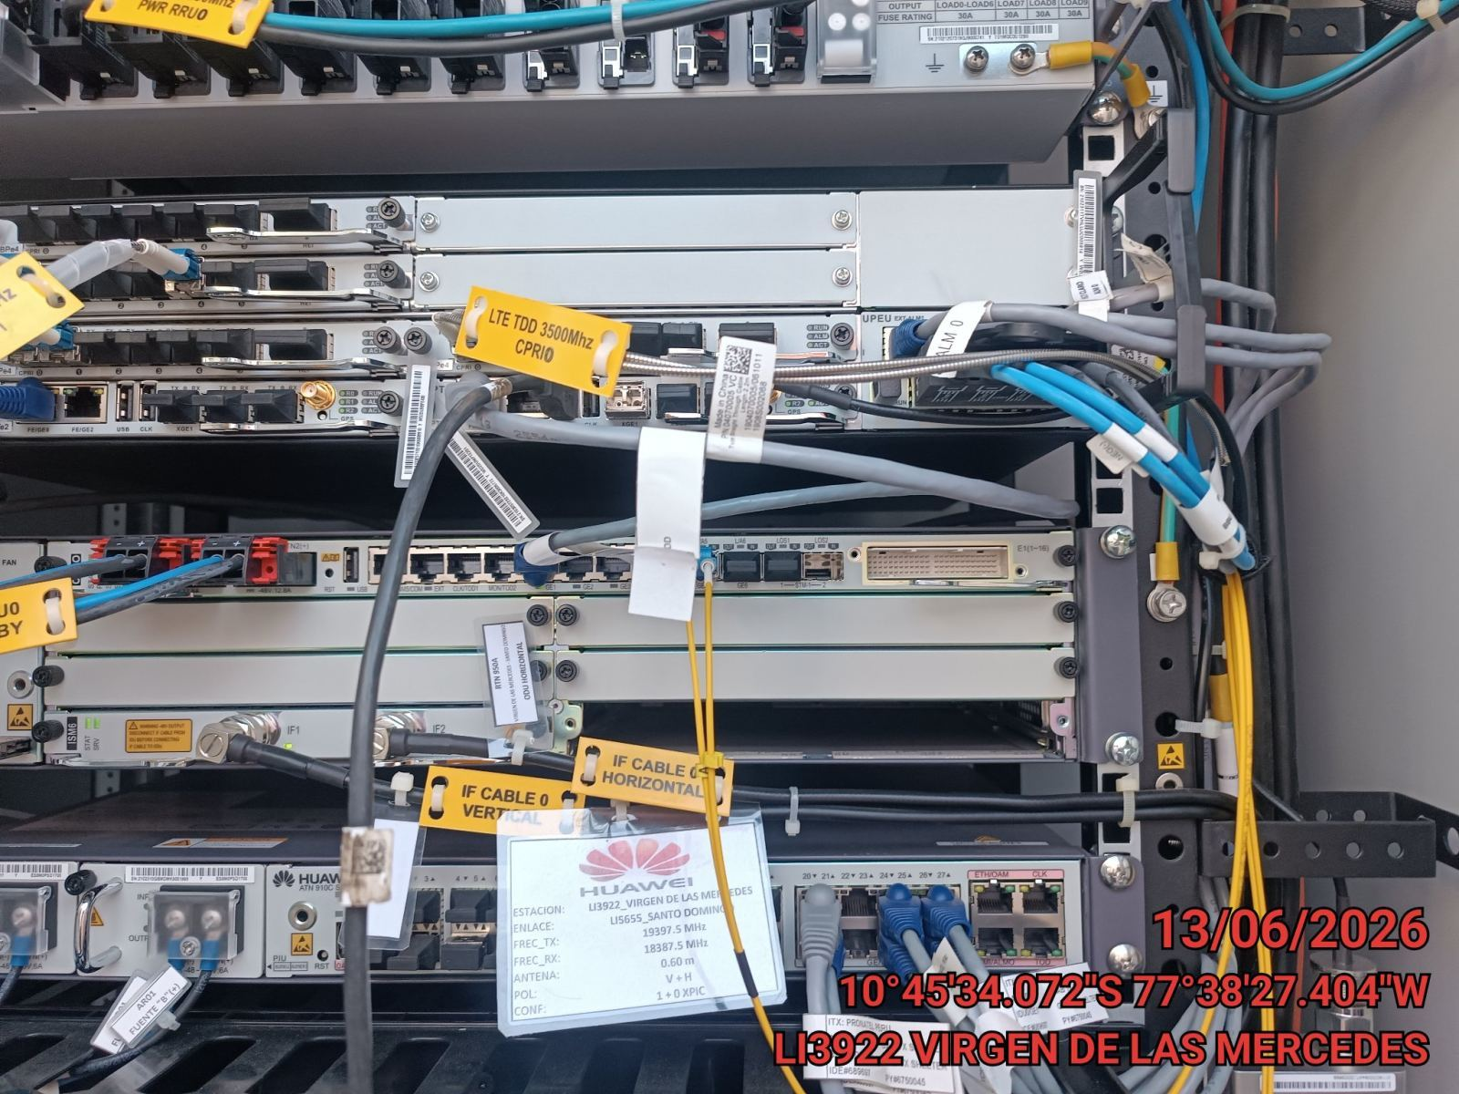 |  |  | 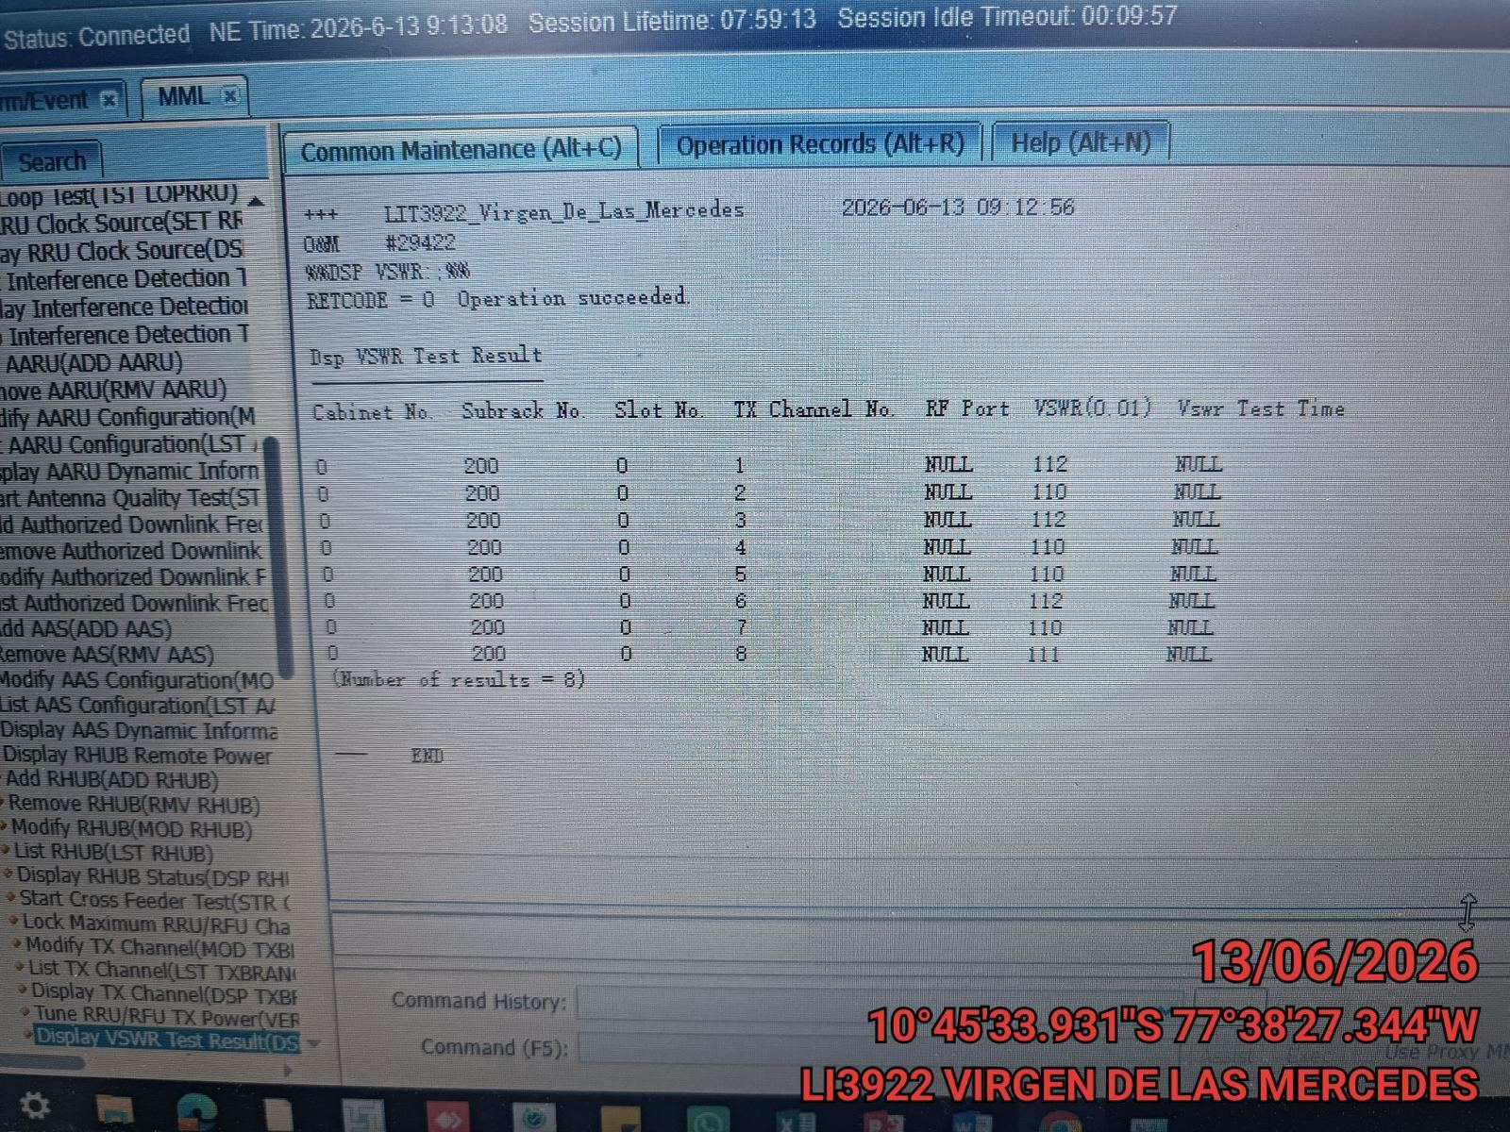

 |  |  |  | Alarmas Externas |  |  | VSWR

 |  |  |  | 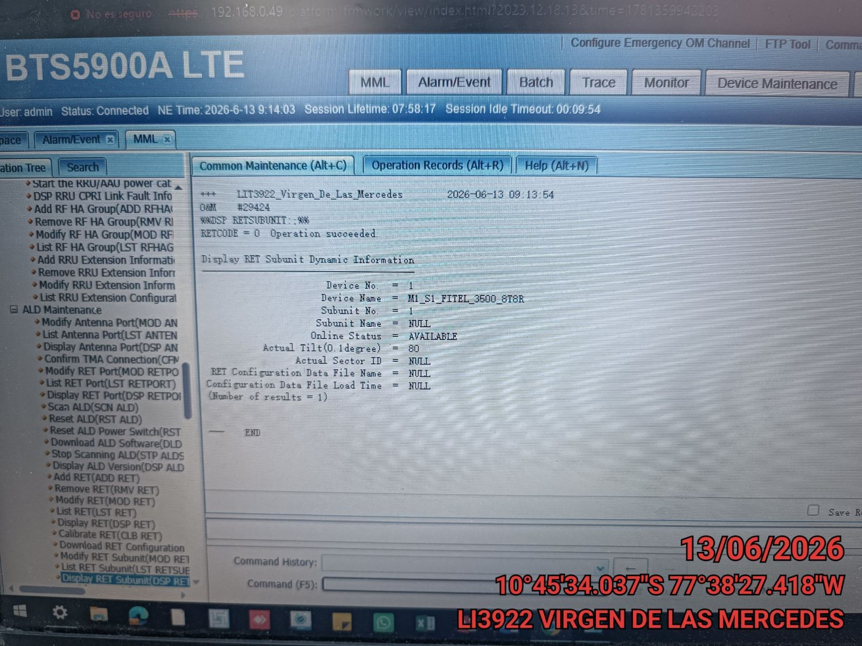

 |  |  |  | Tilt Eléctrico

VI .- SISTEMA RADIANTE:

 |  |  |  | 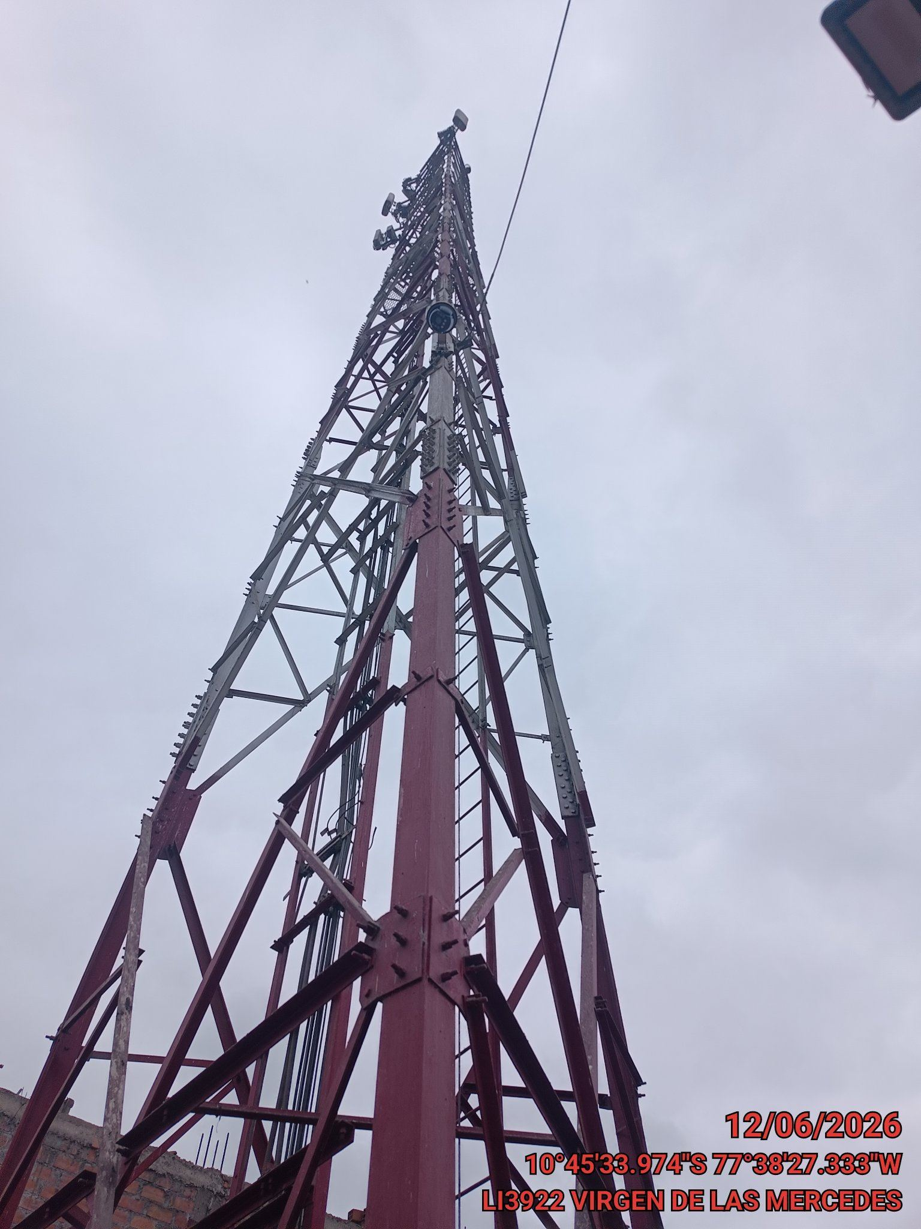 |  |  | 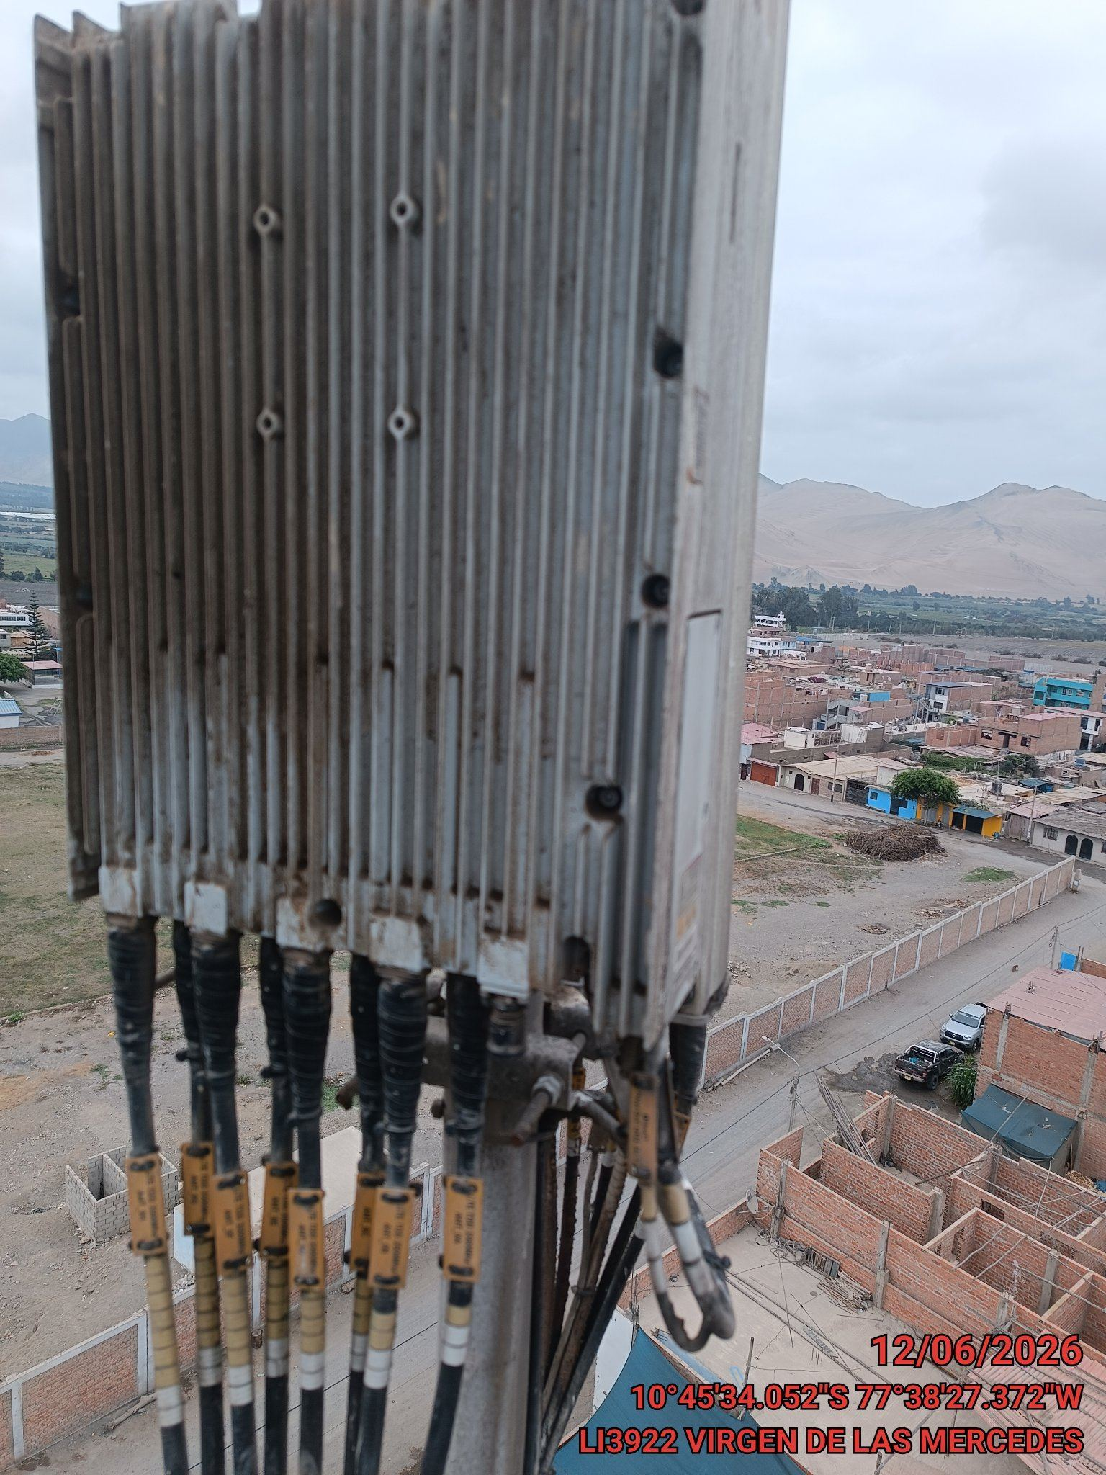
Antenas:

 | Sectoriales TDD: | Estado: | OK
 |  | Cantidad: | 2
 |  | Modelo: | nv
 |  | Tilt m.1(°): | N/A

 | Microondas: | Estado: | OK
 |  | Cantidad: | 1

 |  |  |  | Torre |  |  | Vulcanizado Conectores S1

 |  |  |  | 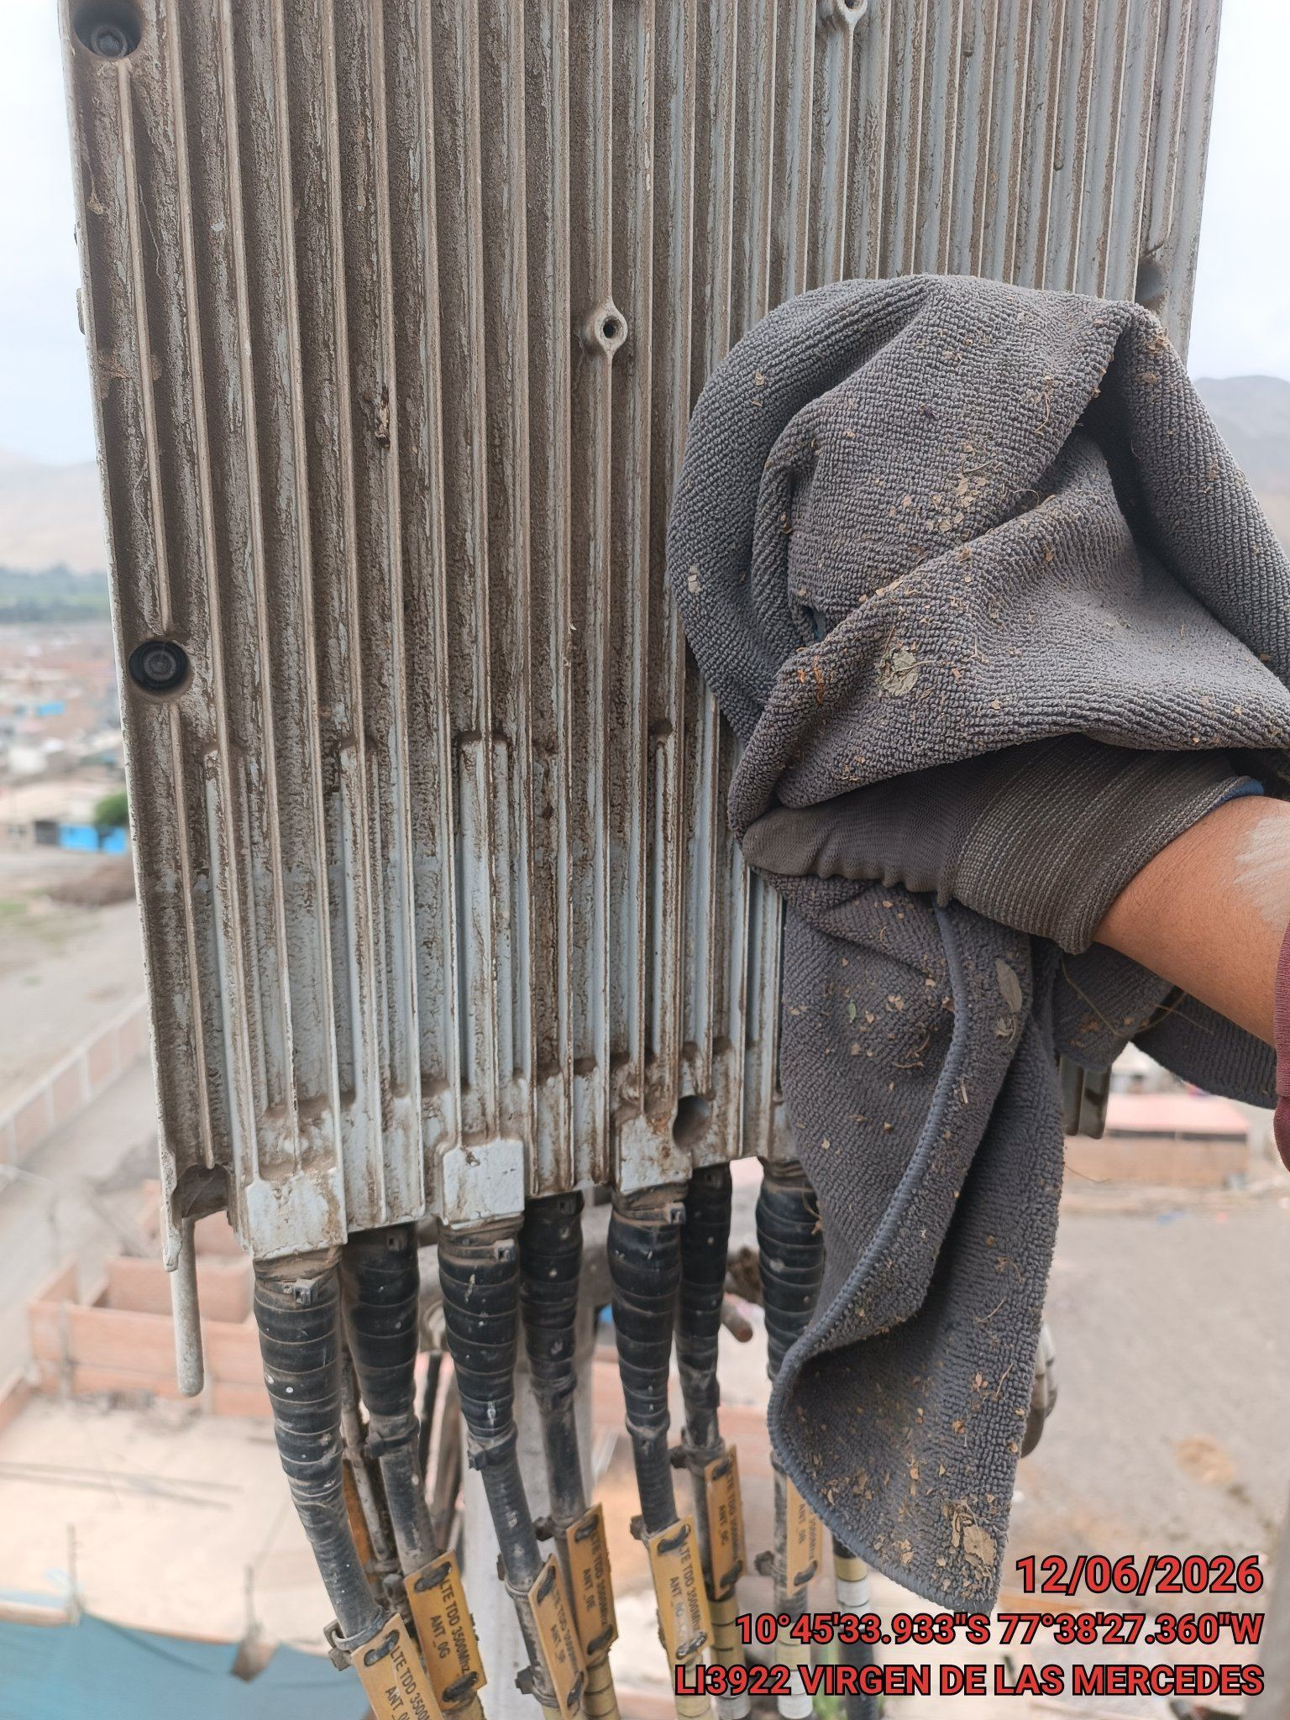 |  |  | 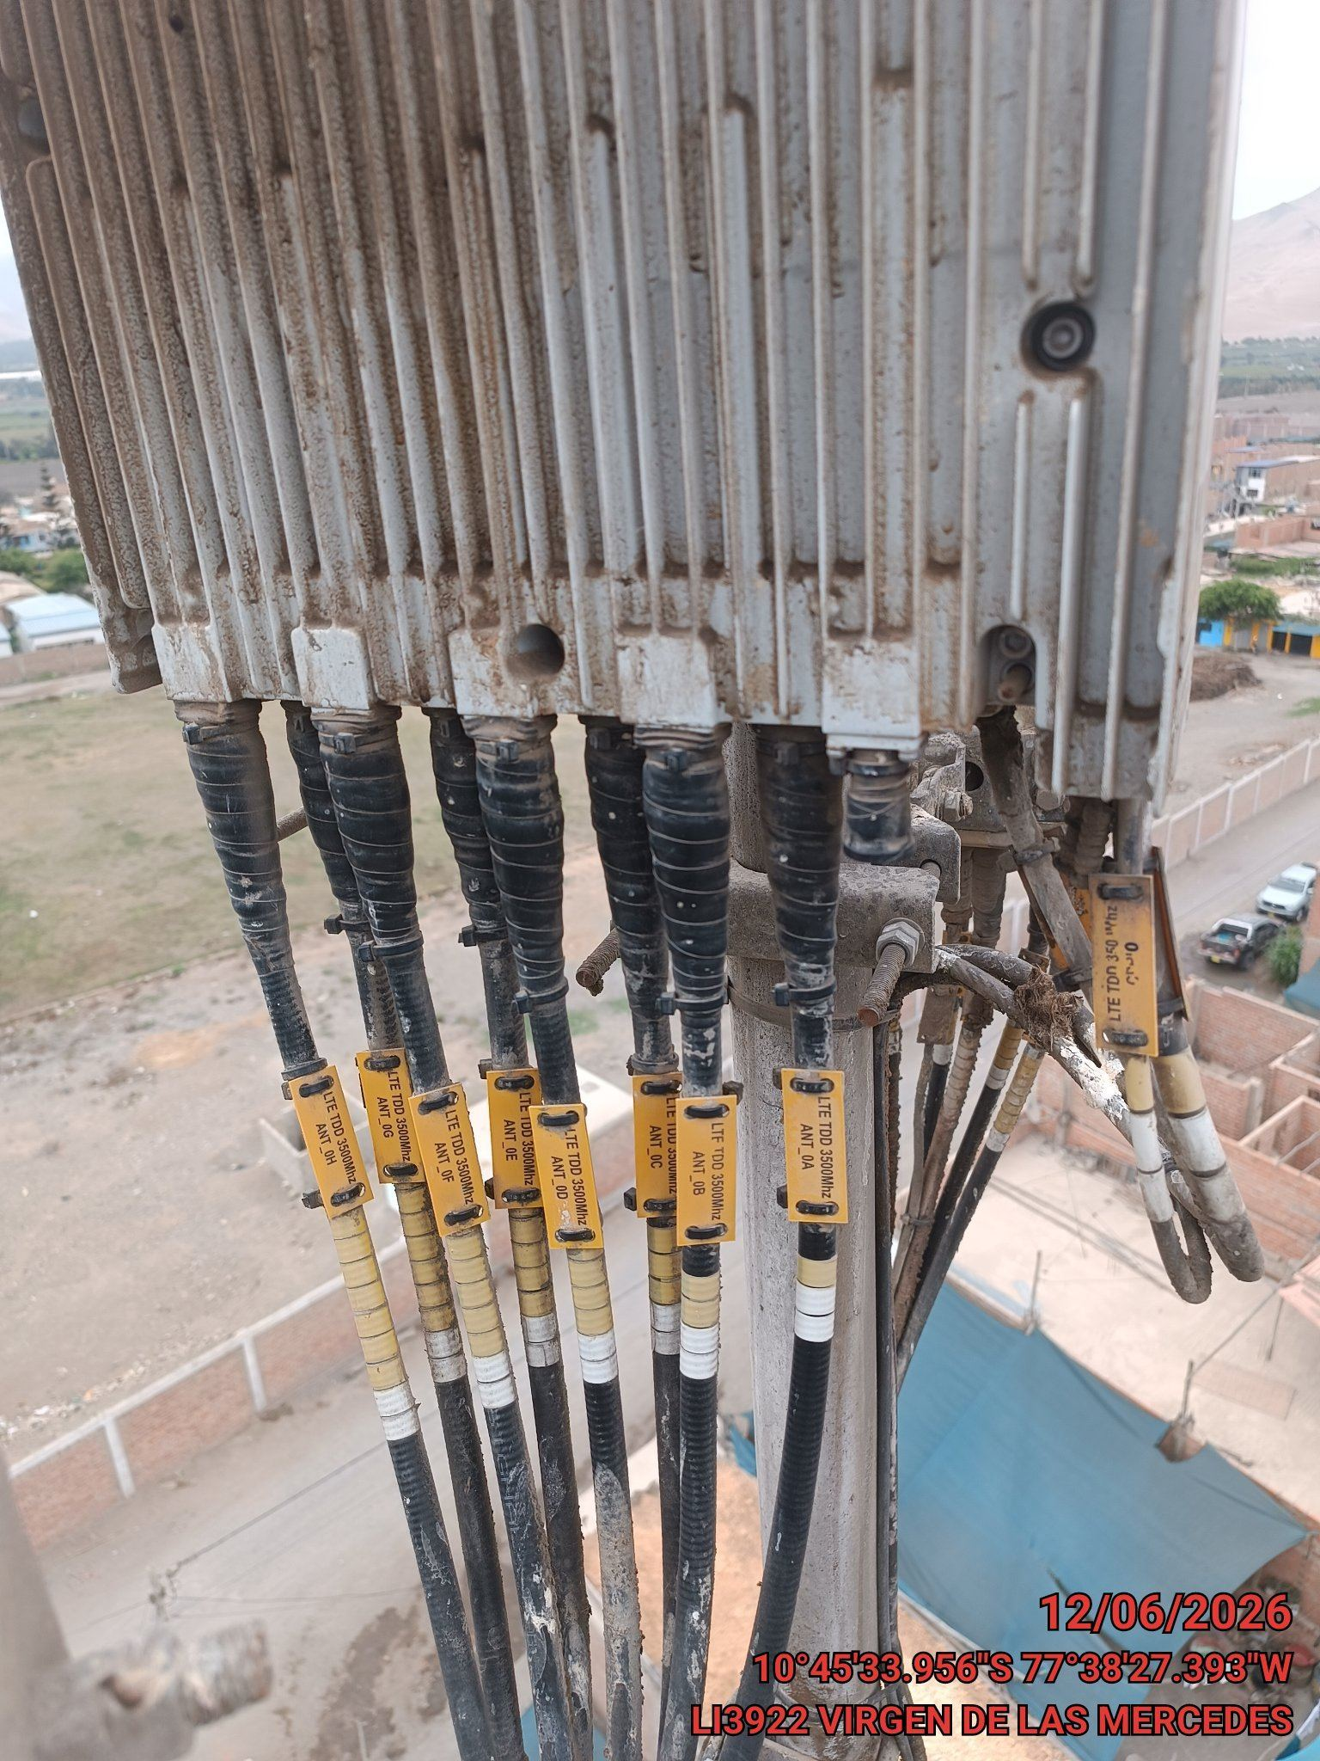

RRU | Cantidad: | 2
 | Conectores: | OK
 | Cables RF/IF: | OK

Luz de Balizaje: | Estado: | OK
 | Cantidad: | 1

Pararrayos: | Estado: | OK

 |  |  |  | Vulcanizado Conectores S2 |  |  | Vulcanizado Conectores S3

VII.- SISTEMA DE PUESTA A TIERRA:

 |  |  |  | 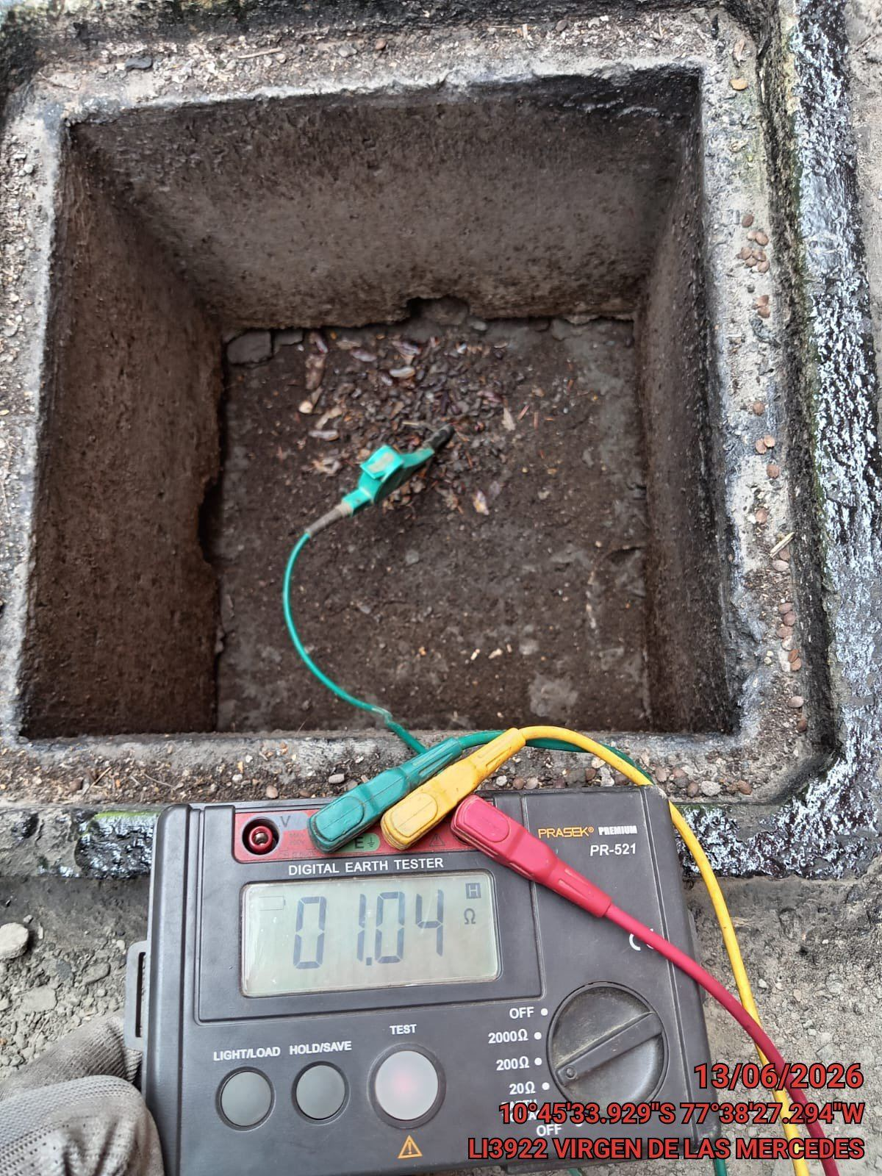 |  |  | 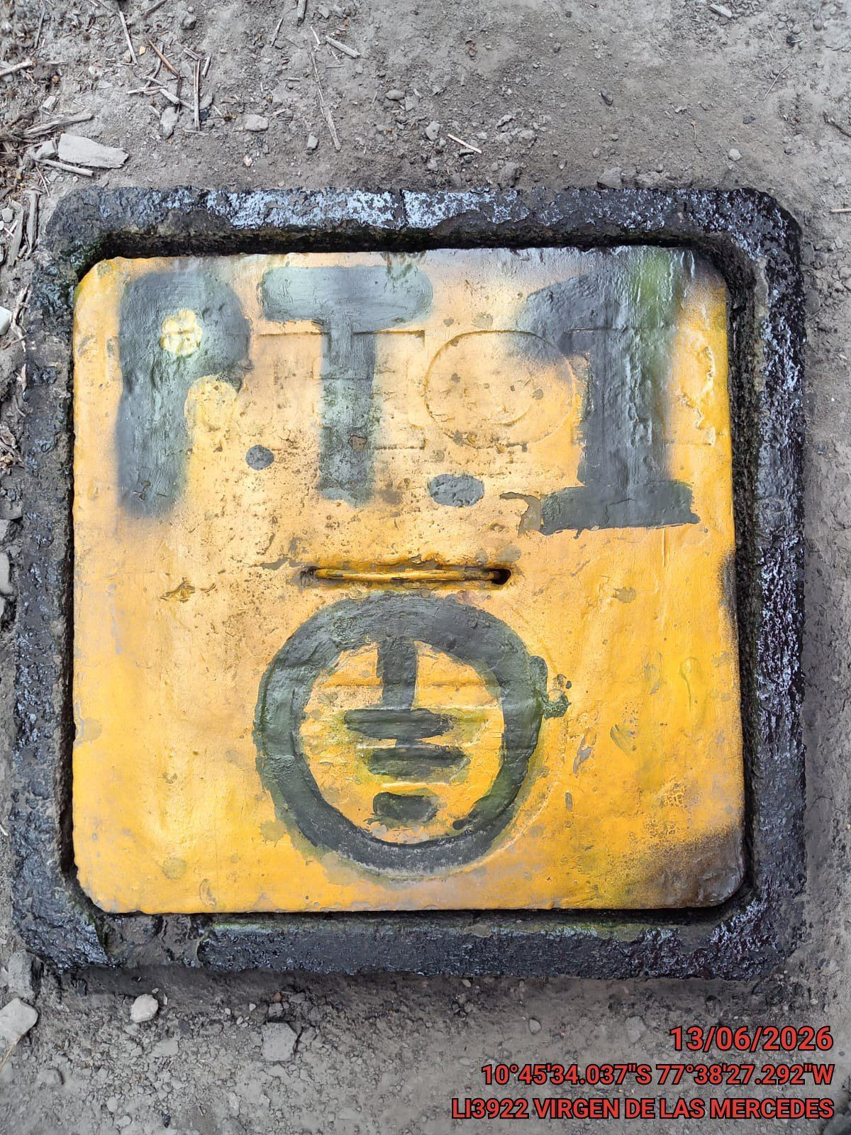

Estado: | OK
Tipo: | parres
Cantidad: | 2
Resistencia (Ω) | 1.04
Topologia : | malla

 |  |  |  | Resistencia de SPAT |  |  | Pozo a tierra

VIII.- IMAGENES FINALES:

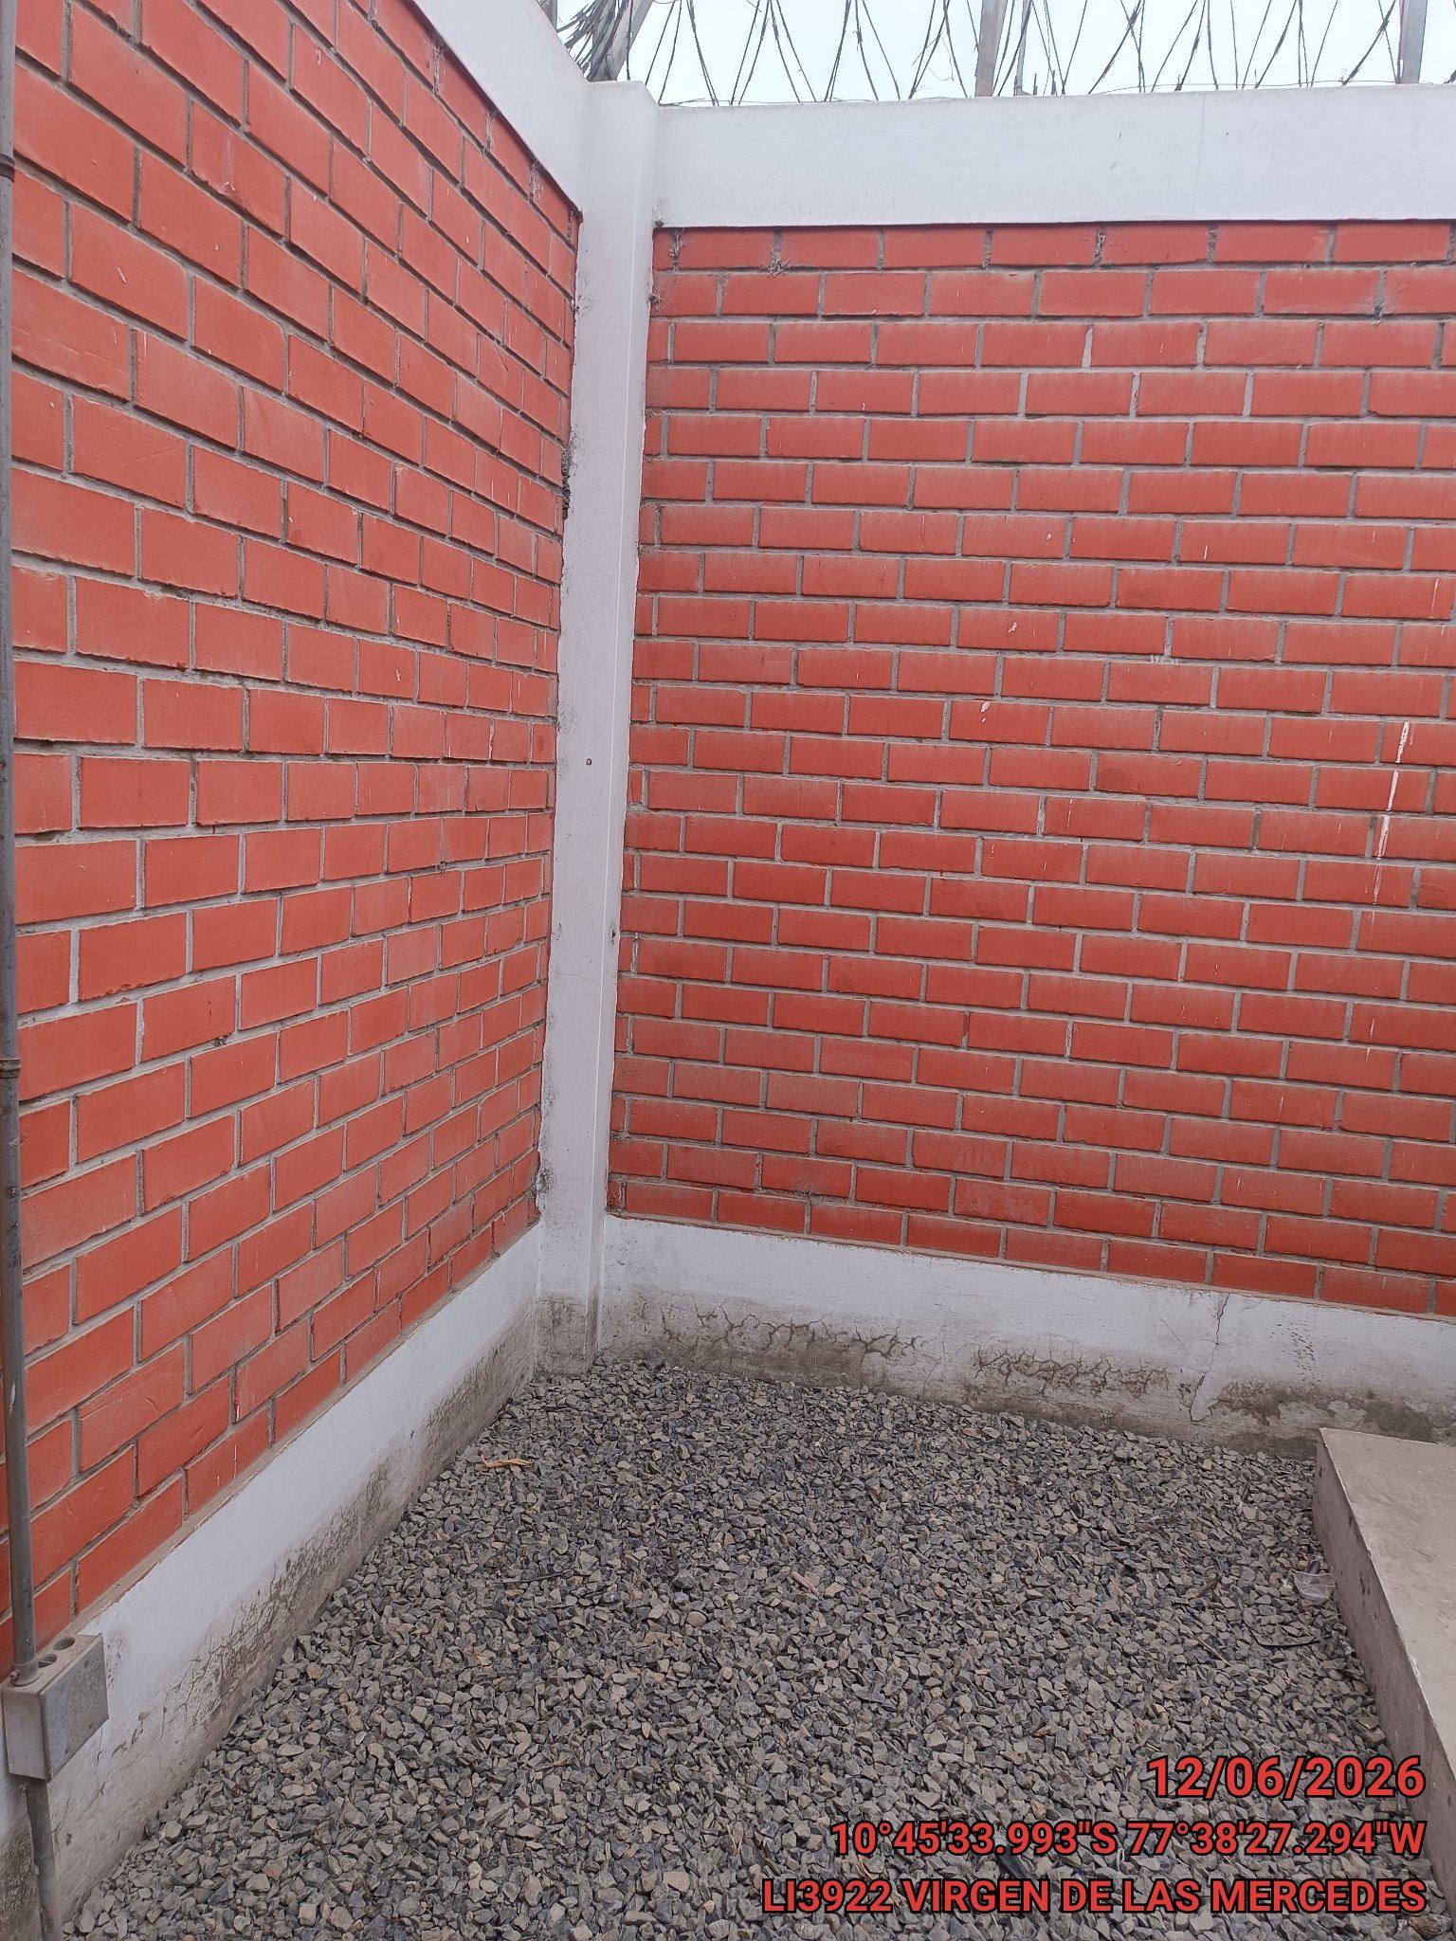 |  |  |  | 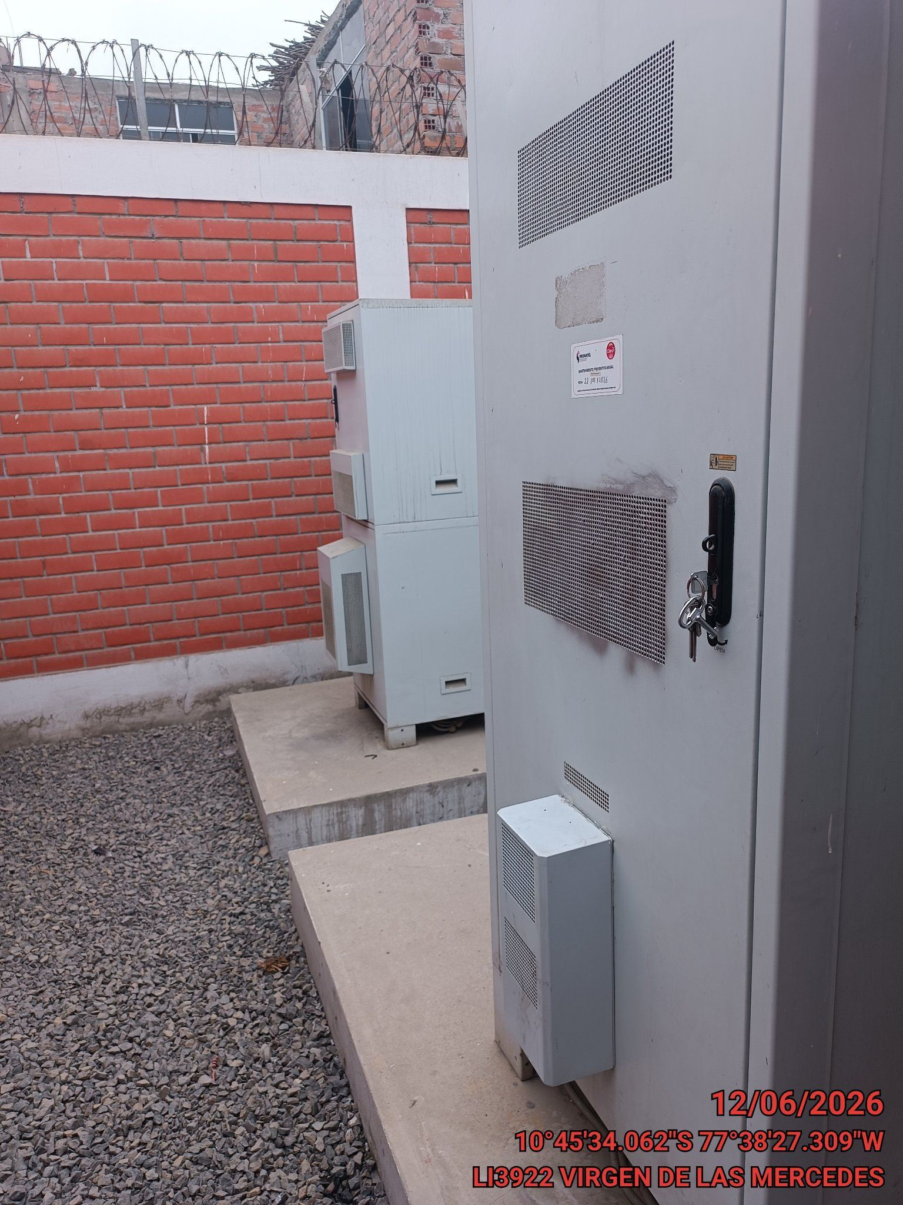 |  |  | 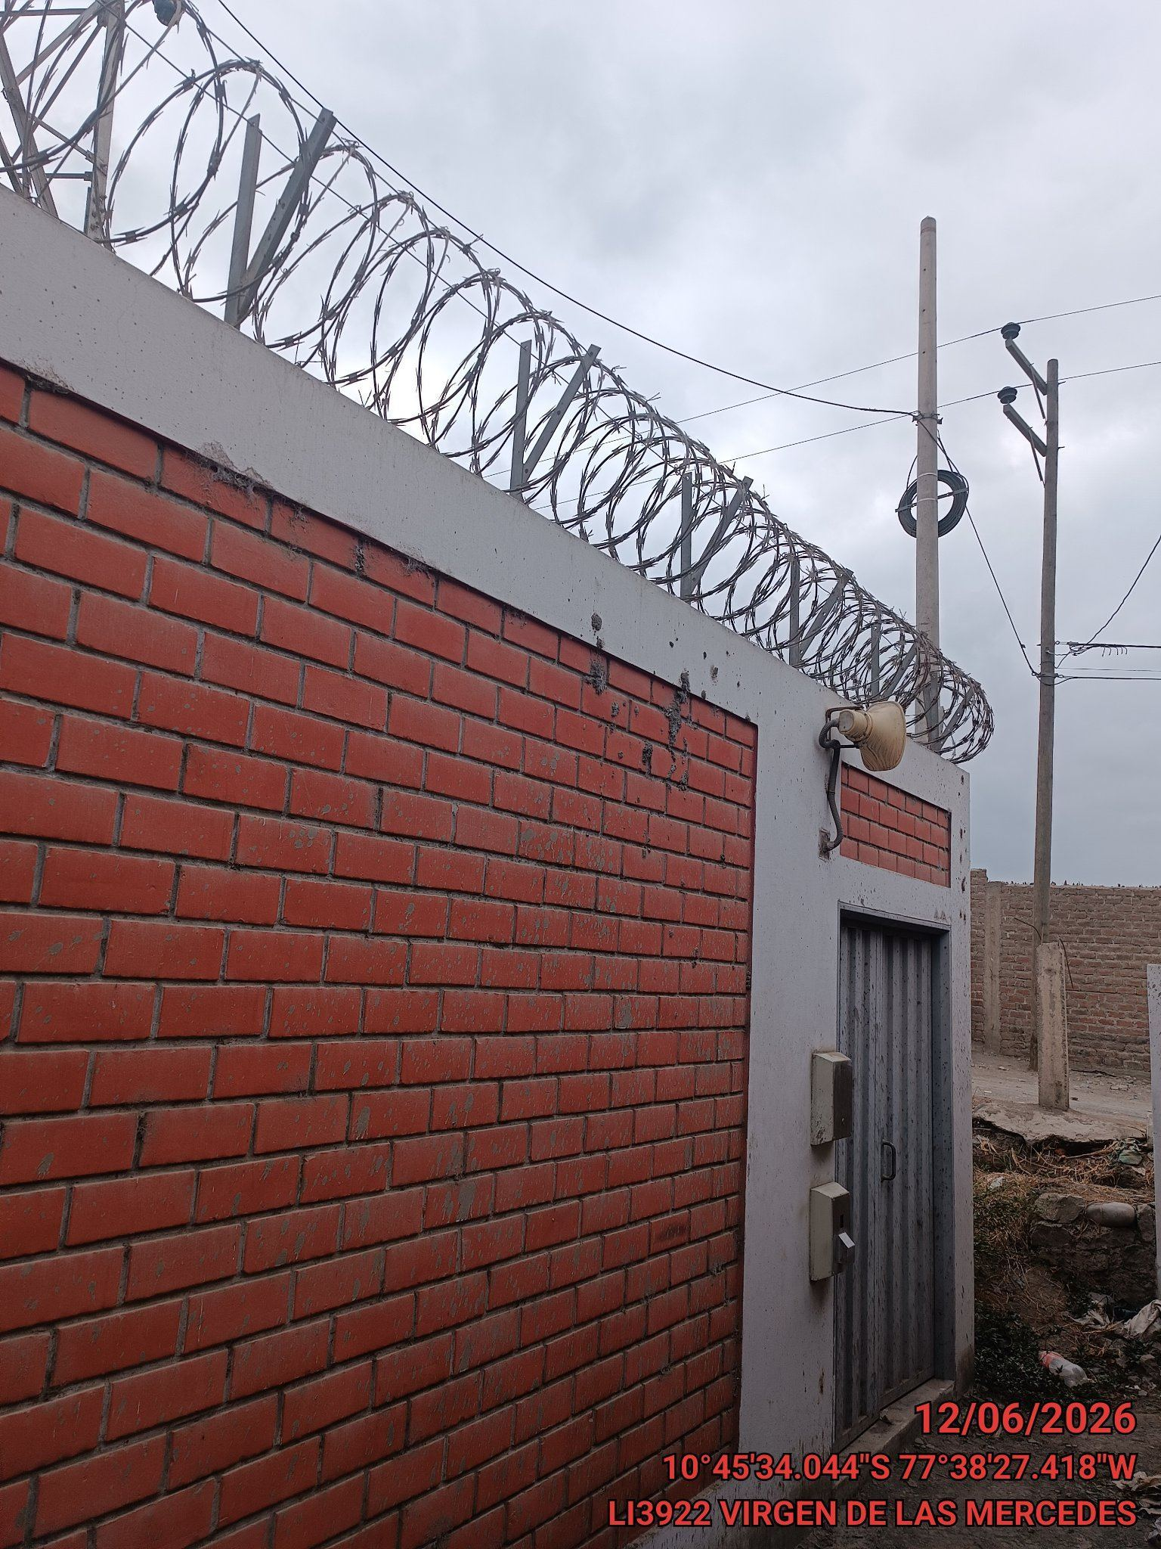

Foto Panorámica del Interior del Site |  |  |  | Resistencia de SPAT |  |  | Pozo a tierra

IX.- OBSERVACIONES FINALES:

realizar mantenimiento cada 3 meses



Observacuon 1

